新RA記録表
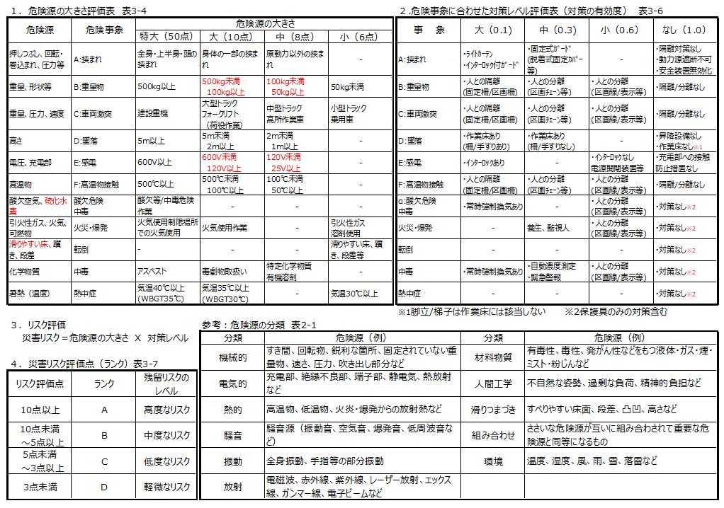
リスクアセスメント記録表 |  |  |  |  |  |  |  |  |  | 作成日：
 |  |  | 管理番号 |  |  |  |  |  |  |  | 作成者 | ﾄﾖﾀ計画部署
元請・元方会社 |  |  | 工事名称
施工会社 |  |  | 作業内容
工事場所 |  |  | 工事期間
危険源の特定（想定できる危険源をすべて挙げる）

作業工程 ・手順 | 危険源と 具体的箇所 | 想定される 事象（災害） | 実施するリスク低減対策 | リスクの評価 （簡易法） |  |  |  | 特に注意すべき残留リスク ／事象 |  | 徹 底 事 項 |  | 計画者 コメント欄
 |  |  |  | 危険源 | 対策レベル | 評価点 | ランク |  | 重要 (〇印)

 |  |  |  |  |  |  |  |  |  |  |  |  |  |  | 危険事象の例 表2-3
 |  |  |  |  |  |  |  |  |  |  |  |  | 危険源 | 対策ﾚﾍﾞﾙ | 墜落・転落
 |  |  |  |  |  |  |  |  |  |  |  |  | 50 | 1 | 転倒・つまづき・滑り
 |  |  |  |  |  |  |  |  |  |  |  |  | 10 | 0.6 | 激突
 |  |  |  |  |  |  |  |  |  |  |  |  | 8 | 0.3 | 飛来・落下
 |  |  |  |  |  |  |  |  |  |  |  |  | 6 | 0.1 | 崩壊・倒壊
 |  |  |  |  |  |  |  |  |  |  |  |  | - | - | 激突され
 |  |  |  |  |  |  |  |  |  |  |  |  |  |  | はさまれ・巻込まれ
 |  |  |  |  |  |  |  |  |  |  |  |  |  |  | 切れ・こすれ
 |  |  |  |  |  |  |  |  |  |  |  |  |  |  | 踏み抜き
 |  |  |  |  |  |  |  |  |  |  |  |  |  |  | 高温・低温物との接触
 |  |  |  |  |  |  |  |  |  |  |  |  |  |  | 有害物等との接触
 |  |  |  |  |  |  |  |  |  |  |  |  |  |  | 感電
 |  |  |  |  |  |  |  |  |  |  |  |  |  |  | 爆発・破裂
 |  |  |  |  |  |  |  |  |  |  |  |  |  |  | 火災
 |  |  |  |  |  |  |  |  |  |  |  |  |  |  | 交通事故
 |  |  |  |  |  |  |  |  |  |  |  |  |  |  | 動作の反動・無理な動作
 |  |  |  |  |  |  |  |  |  |  |  |  |  |  | 熱中症

